1.2
voltar à página inicial |  |  |  | 1 - FORMULÁRIOS
 | S | N | NA
 | x |  |  | 1.2 Os formulários com mais de 2 ecrãs de altura devem ser distribuídos por várias páginas
 |  |  |  | Os formulários não devem ser apresentados de forma excessivamente longa. Os formulários que ocupem mais de 2 ecrãs de altura devem ser distribuídos por tantos ecrãs quantos os necessários, para cumprir com esta regra. Os formulários longos podem também ter vários momentos de interação diferidos, solicitando ao utilizador a informação absolutamente necessária em cada etapa, em oposição à solicitação de toda a informação necessária logo num primeiro momento de interação.

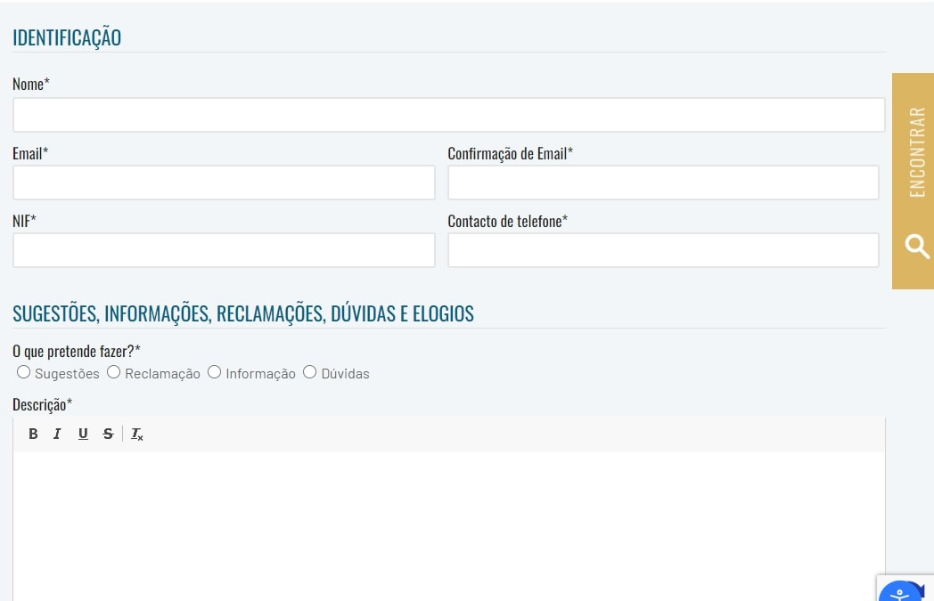
 | Listagem de evidências
 |  |  |  |  | Notas:
 |  |  |  |  | EvidÊncias retiradas do site: https://www.cm-pontadosol.pt/viver/participacao-e-cidadania/elogios-e-reclamacoes

2.2
voltar à página inicial |  |  |  | 2 - CAMPOS
 | S | N | NA
 | x |  |  | 2.2 É usada revelação progressiva em vez de campos inativos
 |  |  |  | Em vez de mostrar campos inativos, o formulário deve esconder os campos dependentes do campo-chave sempre que este não tenha sido ativado. Ao ativar o campo-chave são exibidos os campos que dependem da condição nele definida.

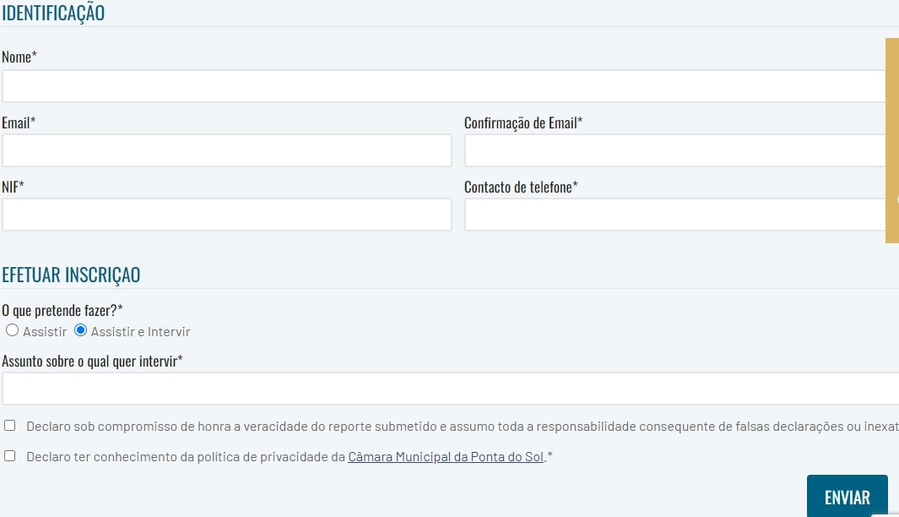
 | Listagem de evidências
 |  |  |  |  | Notas:
 |  |  |  |  | Evidências retiradas do site: https://www.cm-pontadosol.pt/viver/camara/camara-municipal/calendario-das-reunioes-de-camara

2.3
voltar à página inicial |  |  |  | 2 - CAMPOS
 | S | N | NA
 | x |  |  | 2.3 As legendas dos campos são breves e claras
 |  |  |  | As legendas associadas aos campos devem ser claras e o mais breves possível, sem recorrer a grandes explicações. Se essas explicações forem necessárias, devem ser apresentadas num bloco de texto paralelo.

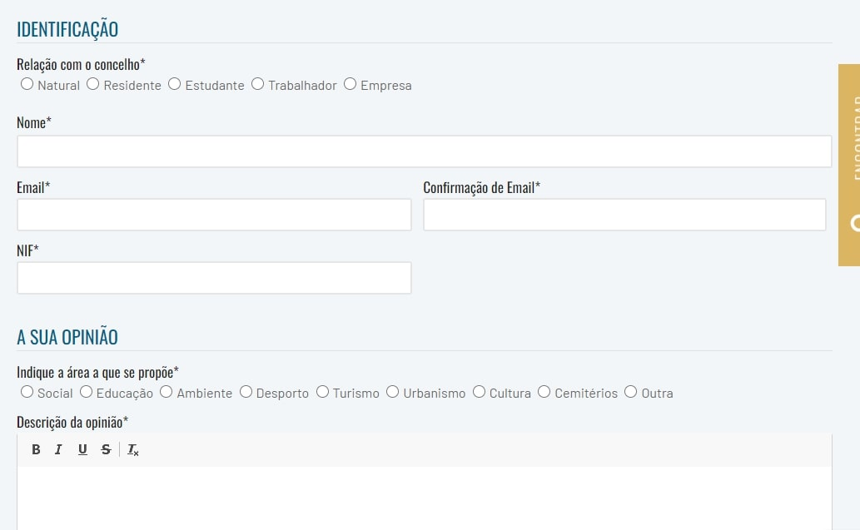
 | Listagem de evidências
 |  |  |  |  | Notas:
 |  |  |  |  | Evidências retiradas do site: https://www.cm-pontadosol.pt/viver/participacao-e-cidadania/proponho-para-o-municipio

3.2
voltar à página inicial |  |  |  | 3 - RESPOSTA
 | S | N | NA
 | x |  |  | 3.2 Deve ser confirmado o sucesso da transação/envio de informação
 |  |  |  | O sucesso de uma transação deve ser claramente comunicado ao utilizador através de uma mensagem de confirmação.

 | Listagem de evidências
 |  |  |  |  | Notas:
 |  |  |  |  | Evidências retiradas do site: https://www.cm-pontadosol.pt/viver/participacao-e-cidadania/elogios-e-reclamacoes

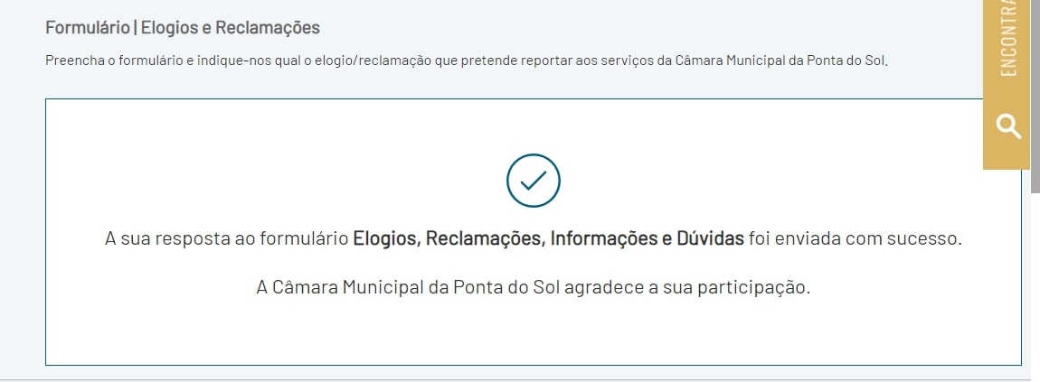

4.2
voltar à página inicial |  |  |  | 4 - ERROS
 | S | N | NA
 | x |  |  | 4.2 As ações destrutivas nunca devem ser permanentes; deve ser sempre possível desfazer a operação
 |  |  |  | O utilizador deve poder recuperar de qualquer ação que tenha tomado durante a sessão.

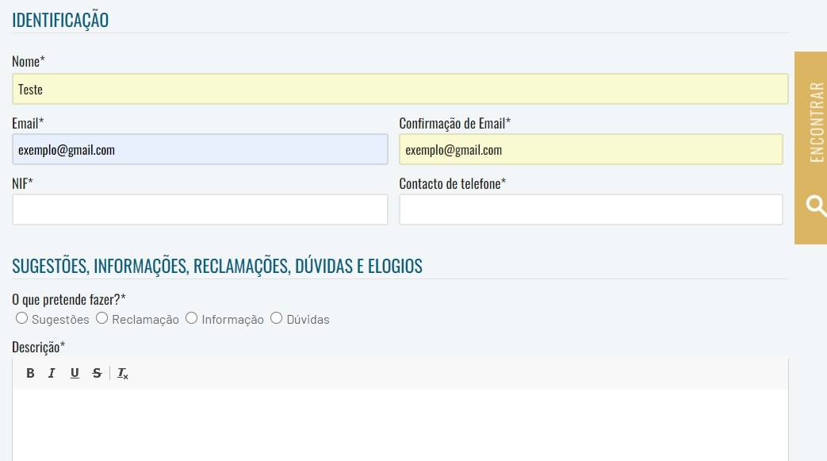
 | Listagem de evidências
 |  |  |  |  | Notas:
 |  |  |  |  | Evidências retiradas do site; https://www.cm-pontadosol.pt/viver/participacao-e-cidadania/elogios-e-reclamacoes

4.3
voltar à página inicial |  |  |  | 4 - ERROS
 | S | N | NA
 | x |  |  | 4.3 As mensagens de erro são claramente identificadas junto aos campos de origem
 |  |  |  | As mensagens de erro devem ser apresentadas claramente associadas aos campos a que dizem respeito. Isto não invalida a necessidade de as apresentar numa lista sumário. Esta última técnica é particularmente útil em páginas longas.

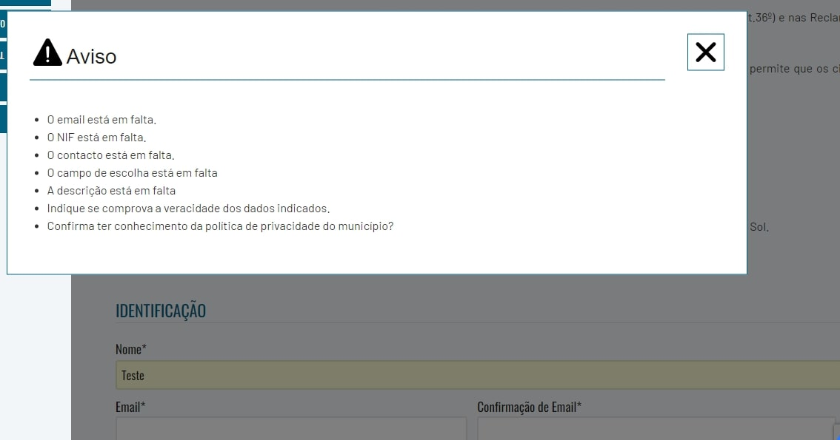
 | Listagem de evidências
 |  |  |  |  | Notas:
 |  |  |  |  | Evidências retiradas do site; https://www.cm-pontadosol.pt/viver/participacao-e-cidadania/elogios-e-reclamacoes

